Sheet2
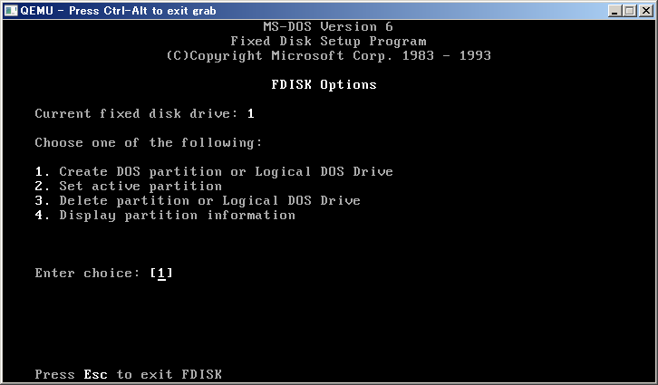
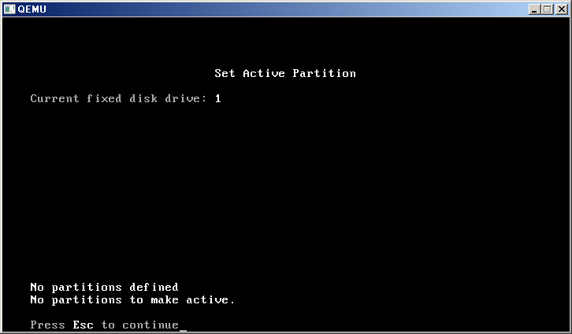

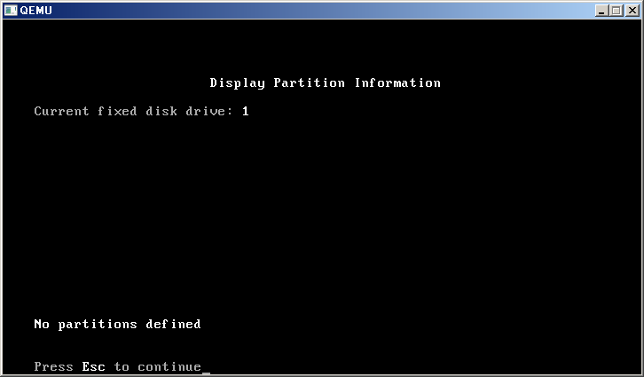
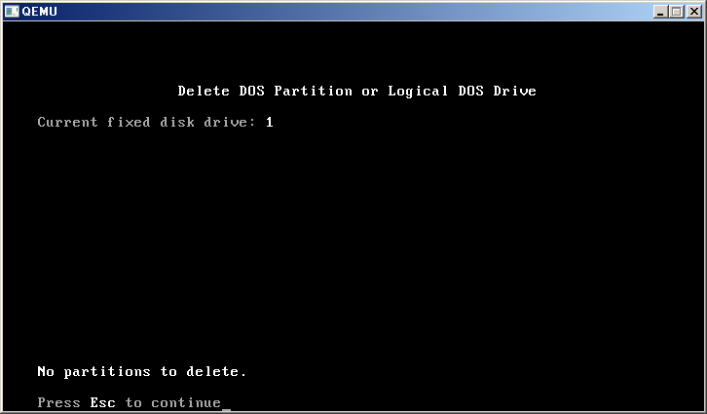

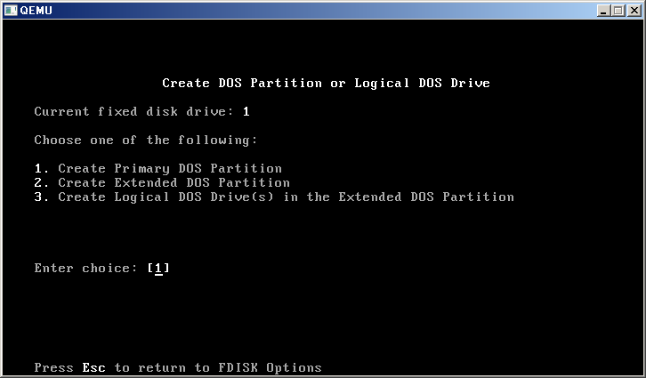
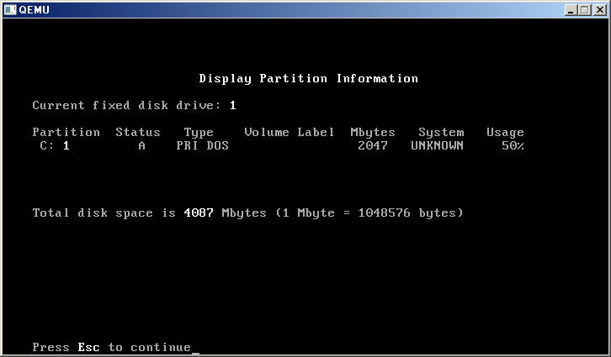

 |  |  |  |  |  | FAT32的最大分区容量是2TB。
 |  |  |  |  |  | 原因：根据FAT32文件系统，采用32位2进制数来表示簇号，每个FAT文件能管理 2的32次方个簇 4294967296个，每个簇容量为512kb，则可算出最大分区容量为2TB。但是XP下只能管理最大32G的FAT32分区。
 |  |  |  |  |  | 基本简介：
 |  |  |  |  |  | FAT32是Windows系统硬盘分区格式的一种。这种格式采用32位的文件分配表，使其对磁盘的管理能力大大增强，突破了FAT16对每一个分区的容量只有2 GB的限制。由于现在的硬盘生产成本下降，其容量越来越大，运用FAT32的分区格式后，我们可以将一个大硬盘定义成一个分区而不必分为几个分区使用，大大方便了对磁盘的管理。但由于FAT32分区内无法存放大于4GB的单个文件，且性能不佳，易产生磁盘碎片。目前已被性能更优异的NTFS分区格式所取代。

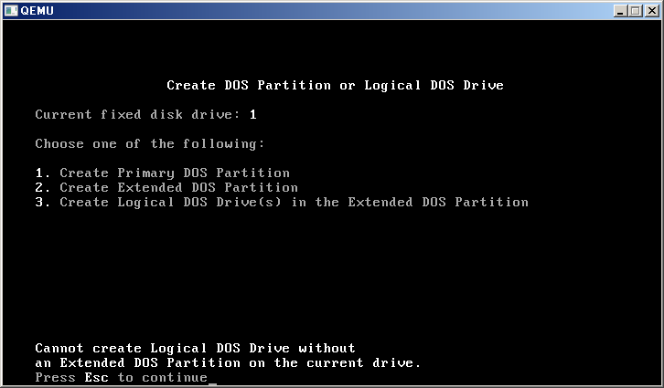
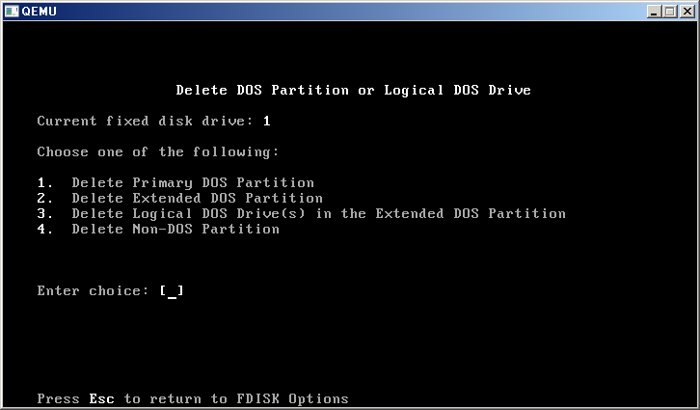

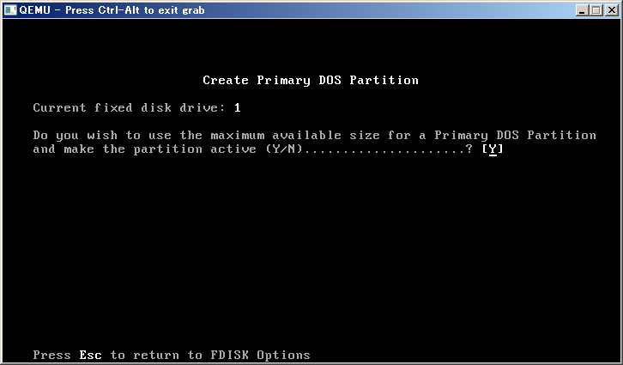

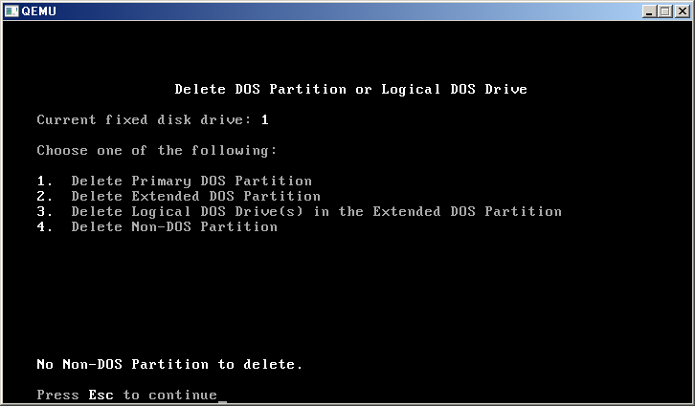

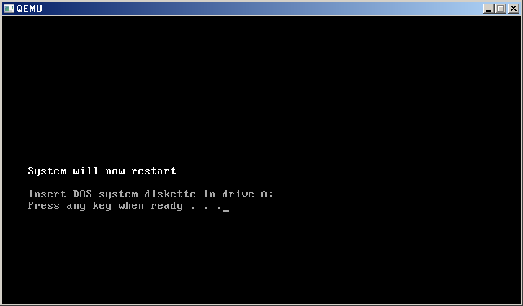
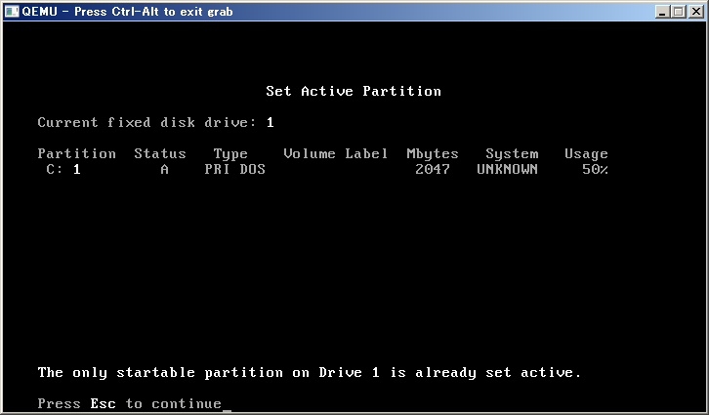

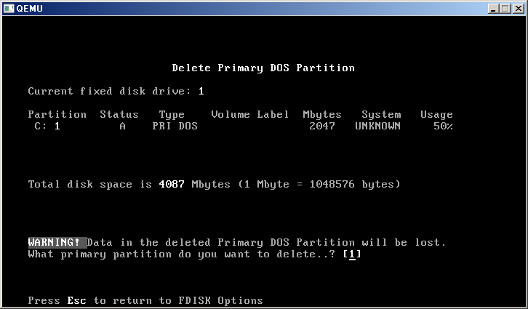

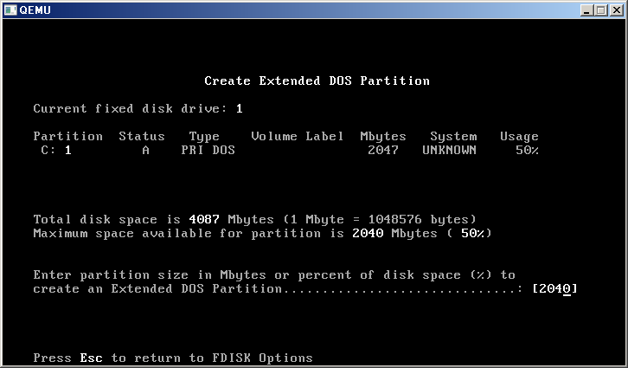

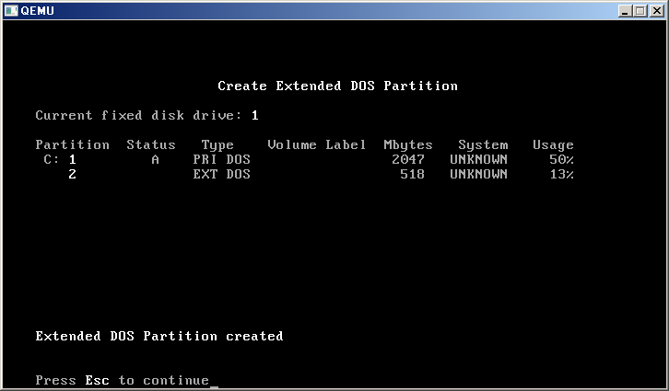

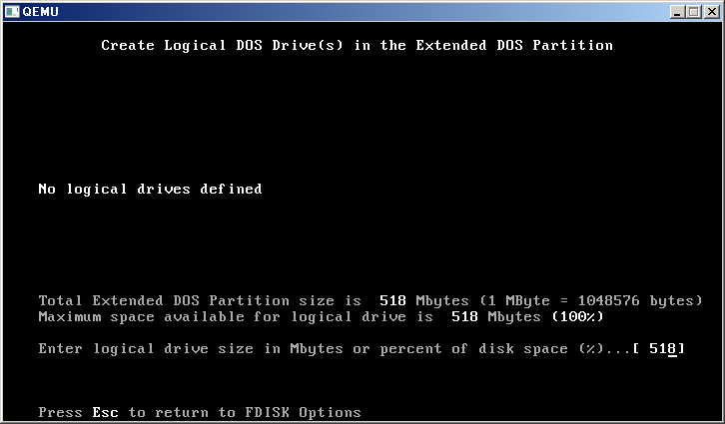

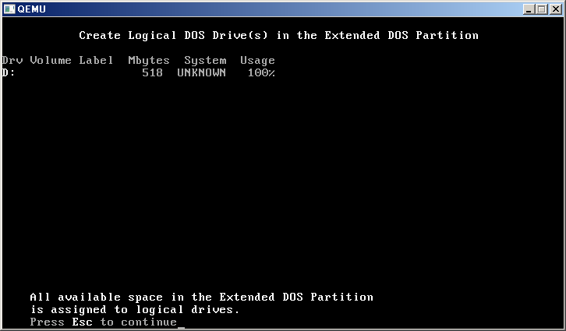

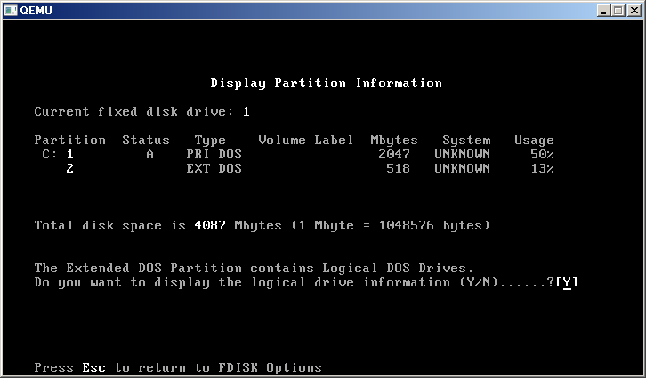

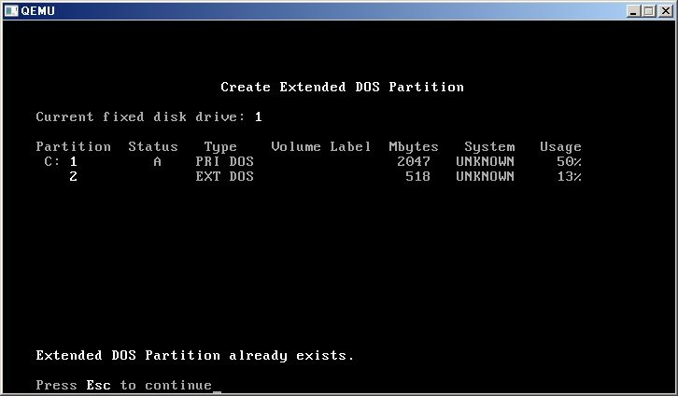



 |  | M | K
 |  | 2047 | 2096128 | 524032 | 簇
 |  | 518 |  | 1023.5 | L2

 |  | B | K
 | 簇 | 4096 | 4
 | L2 | 512 | 簇

4294967296 | 4194304 | K
 | 4096 | M

Sheet3
